Лист1
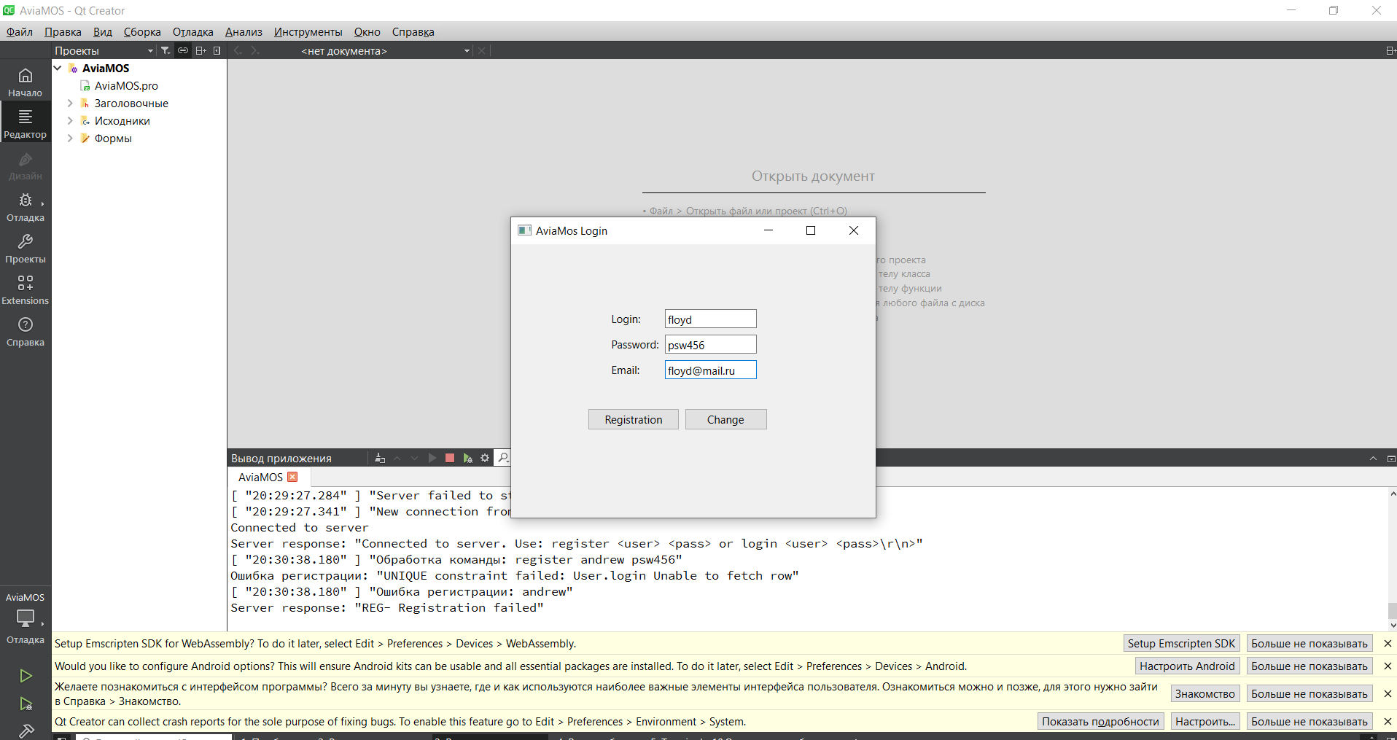
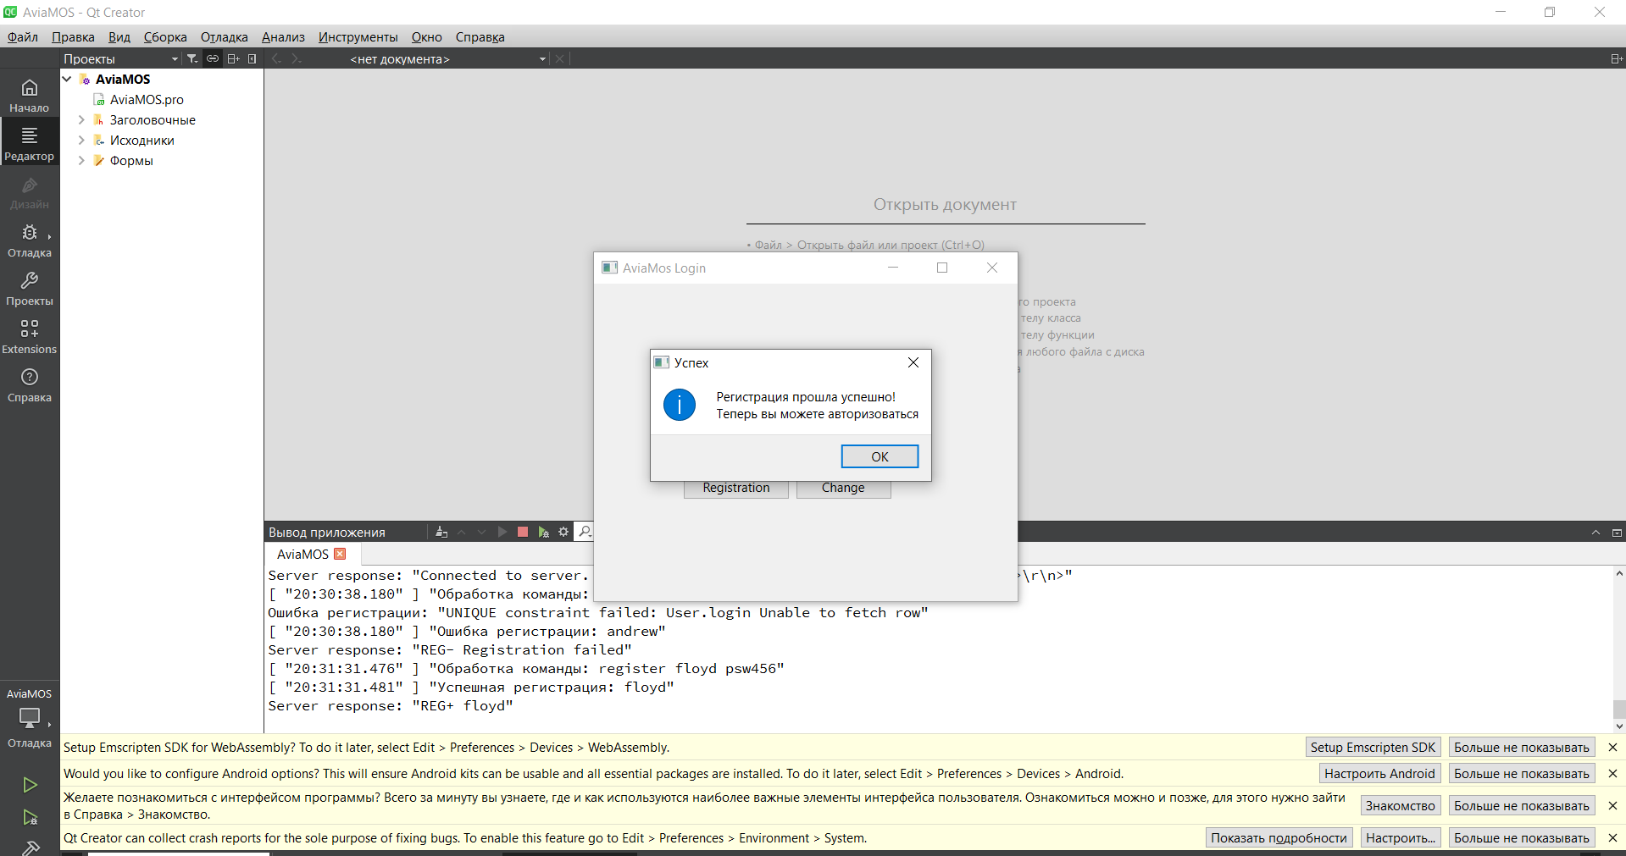
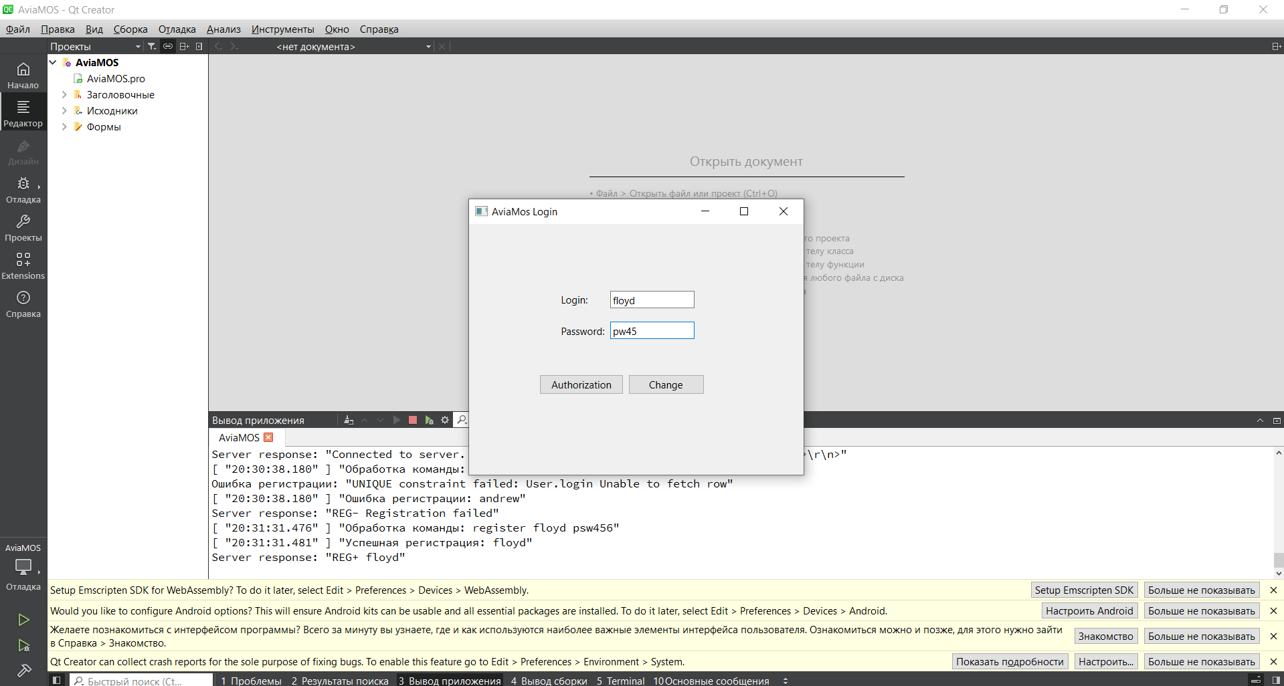
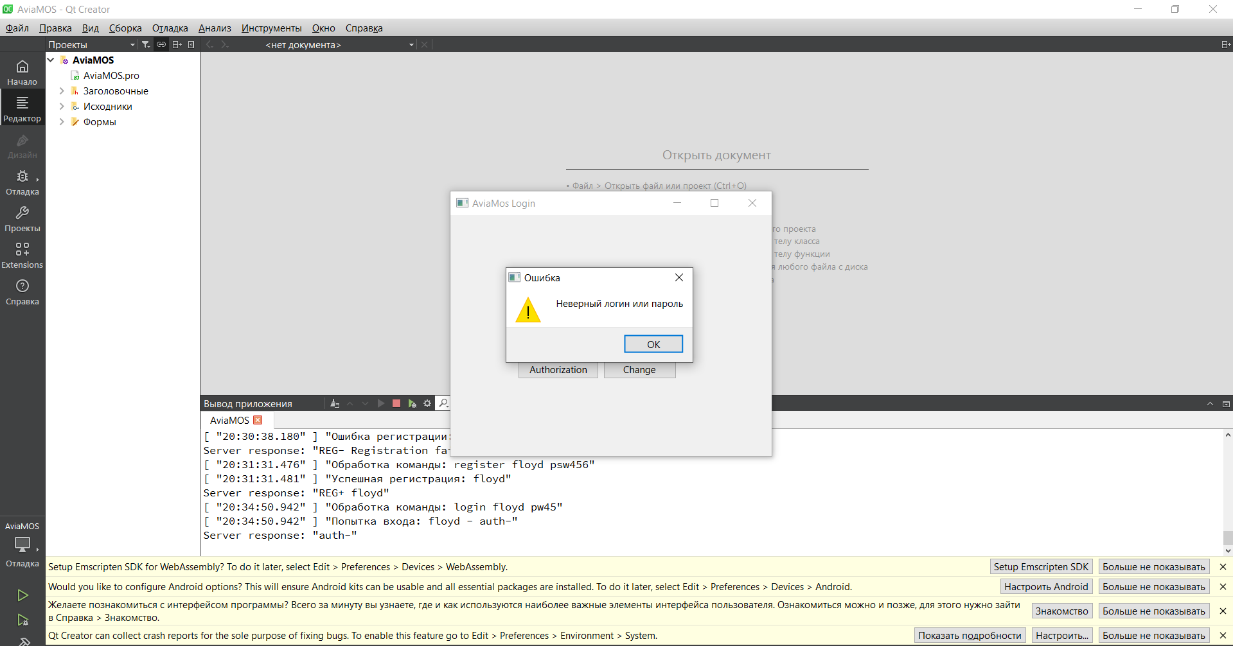
 | Наименование: | Неправильный пароль |  |  | №:
 | Описание: | Тест-кейс для проверки возникновения предупреждения при введении неправильного пароля |  |  | Статус: | проведен
 |  |  |  |  | Дефекты №:
 | Тестировщик: | Ланщеков, Денисенко, Ортиков, Стороженко |  |  | Дата:

 | Начальные условия: | Зарегистрировать пользователя
 | Login | floyd
 | Password | psw456
 | Email | floyd@mail.ru

3 | шагов | Число шагов по статусам: | 2 | 0 | 0 | % Complete: | 100%
Шаг | Действие | Ожидаемый результат | Pass | Fail | N/A | Фактический результат | № дефекта
1 | Запустить приложение AviaMos | Открылось окно авторизации | x |  |  | Открылось окно авторизации
2 | Ввести логин и пароль из списка значений | Введен логин и пароль из списка значений | x |  |  | Введен логин и пароль из списка значений
3 | Нажать кнопку Authorization | Появление предупреждения, что пароль неправильный |  | x |  | Сообщение "Неверный логин или пароль"

 |  | Список значений
 |  | Логин | floyd
 |  | Пароль | pw45

